기본작업-1
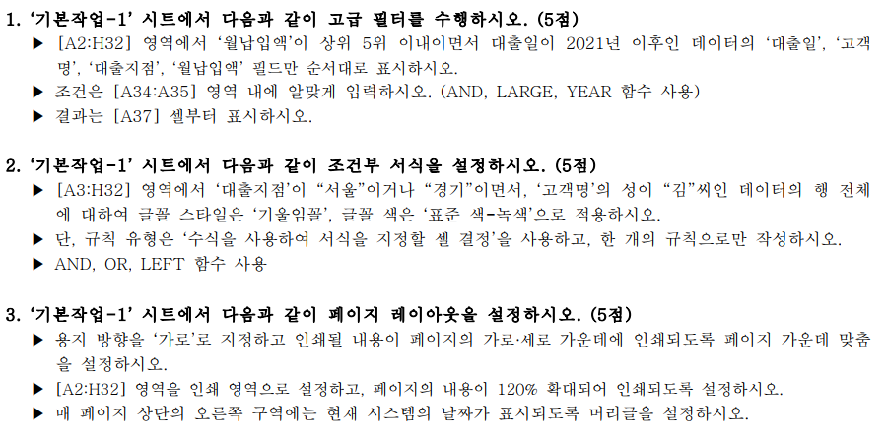
[표1]
대출일 | 고객명 | 대출지점 | 대출종류 | 대출액 | 대출기간 | 대출수수료 | 월납입액
2020-05-17 | 김진석 | 충청 | 무보증신용 | 5,000,000 | 36개월 | 1,500 | ₩147,620
2019-06-12 | 구준식 | 서울 | 예부적금담보 | 2,000,000 | 60개월 | 1,550 | ₩36,383
2021-08-17 | 이진태 | 경기 | 무보증신용 | 8,000,000 | 30개월 | 1,500 | ₩280,666
2020-08-16 | 이재철 | 경기 | 무보증신용 | 2,000,000 | 36개월 | 1,700 | ₩59,048
2021-12-18 | 김세희 | 서울 | 주택자금 | 12,000,000 | 60개월 | 950 | ₩218,301
2019-12-03 | 박순영 | 부산 | 주택자금 | 35,000,000 | 24개월 | 900 | ₩1,512,095
2021-03-25 | 김성재 | 경기 | 무보증신용 | 5,000,000 | 30개월 | 1,100 | ₩174,307
2021-05-18 | 설진구 | 부산 | 예부적금담보 | 3,000,000 | 36개월 | 1,700 | ₩88,572
2019-08-31 | 이영민 | 경기 | 예부적금담보 | 3,500,000 | 36개월 | 1,700 | ₩103,334
2019-10-09 | 도희철 | 서울 | 국민주택기금 | 15,000,000 | 60개월 | 950 | ₩272,876
2021-12-09 | 우진우 | 충청 | 주택자금 | 15,000,000 | 30개월 | 1,300 | ₩526,249
2022-06-24 | 민애라 | 부산 | 국민주택기금 | 10,000,000 | 30개월 | 1,300 | ₩350,833
2020-08-21 | 민승렬 | 부산 | 예부적금담보 | 1,000,000 | 48개월 | 1,500 | ₩22,356
2021-03-22 | 최만용 | 서울 | 주택자금 | 15,000,000 | 60개월 | 1,350 | ₩276,248
2019-01-20 | 오태열 | 서울 | 주택자금 | 27,000,000 | 48개월 | 900 | ₩603,612
2020-02-13 | 장우석 | 충청 | 국민주택기금 | 7,000,000 | 30개월 | 1,500 | ₩245,583
2022-05-26 | 김연주 | 경기 | 예부적금담보 | 4,000,000 | 48개월 | 1,700 | ₩90,316
2022-06-07 | 이민주 | 경기 | 국민주택기금 | 5,000,000 | 30개월 | 1,300 | ₩174,307
2022-06-12 | 정대식 | 서울 | 무보증신용 | 5,000,000 | 30개월 | 1,100 | ₩174,307
2022-11-27 | 김춘복 | 경기 | 무보증신용 | 3,000,000 | 24개월 | 1,700 | ₩130,275
2021-06-24 | 이영진 | 서울 | 예부적금담보 | 3,000,000 | 36개월 | 1,700 | ₩88,572
2021-07-20 | 진영태 | 충청 | 주택자금 | 15,000,000 | 60개월 | 1,150 | ₩272,876
2021-08-03 | 임현석 | 경기 | 국민주택기금 | 6,000,000 | 24개월 | 1,100 | ₩259,216
2020-05-01 | 남지철 | 충청 | 국민주택기금 | 5,000,000 | 24개월 | 1,100 | ₩216,014
2022-05-14 | 국선재 | 부산 | 국민주택기금 | 5,000,000 | 18개월 | 1,450 | ₩286,657
2021-09-02 | 김상진 | 부산 | 국민주택기금 | 7,000,000 | 24개월 | 1,500 | ₩303,974
2020-09-12 | 민인희 | 충청 | 무보증신용 | 3,000,000 | 24개월 | 1,700 | ₩130,275
2022-10-24 | 최철식 | 경기 | 예부적금담보 | 2,500,000 | 12개월 | 1,450 | ₩212,304
2020-12-09 | 박철형 | 충청 | 무보증신용 | 10,000,000 | 36개월 | 1,100 | ₩293,021
2022-12-15 | 성철수 | 서울 | 무보증신용 | 5,000,000 | 18개월 | 1,450 | ₩286,657

조건
FALSE

대출일 | 고객명 | 대출지점 | 월납입액
2021-12-09 | 우진우 | 충청 | ₩526,249
2022-06-24 | 민애라 | 부산 | ₩350,833
2021-09-02 | 김상진 | 부산 | ₩303,974

계산작업
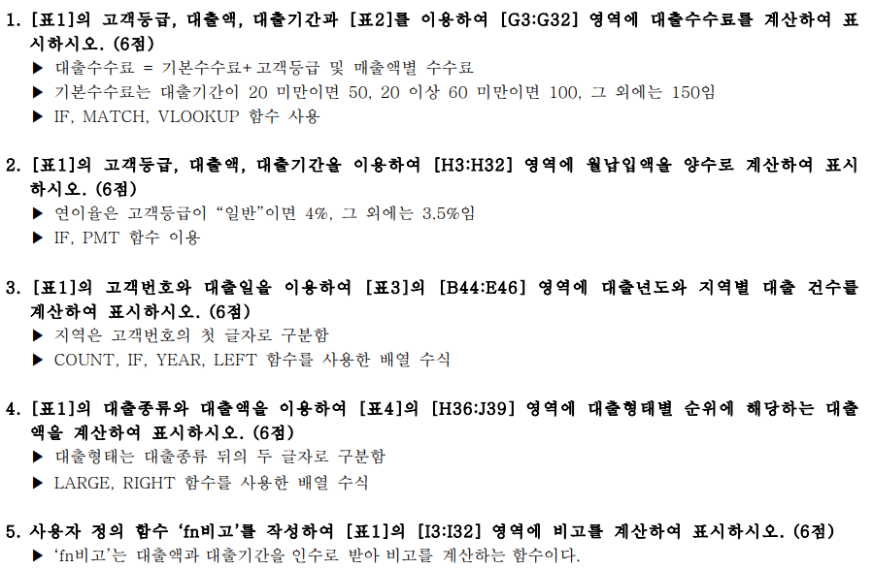
[표1]
고객번호 | 고객등급 | 대출일 | 대출종류 | 대출액 | 대출기간 | 대출수수료 | 월납입액 | 비고
C04-08 | 일반 | 2022-12-15 | 무보증신용 | 5,000,000 | 18개월 | 1,450 | ₩286,657
P01-23 | 최우수 | 2022-06-12 | 무보증신용 | 5,000,000 | 30개월 | 1,100 | ₩174,307
K02-12 | 일반 | 2022-11-27 | 무보증신용 | 3,000,000 | 24개월 | 1,700 | ₩130,275
K02-26 | 우수 | 2022-10-24 | 예부적금담보 | 2,500,000 | 12개월 | 1,450 | ₩212,304
P01-27 | 일반 | 2021-08-17 | 무보증신용 | 8,000,000 | 30개월 | 1,500 | ₩280,666
S03-37 | 우수 | 2022-12-09 | 무보증신용 | 10,000,000 | 12개월 | 1,050 | ₩849,216 | ●
K02-59 | 일반 | 2022-02-13 | 국민주택기금 | 7,000,000 | 30개월 | 1,500 | ₩245,583
C03-08 | 우수 | 2021-06-12 | 예부적금담보 | 2,000,000 | 60개월 | 1,550 | ₩36,383
P02-14 | 최우수 | 2021-03-25 | 무보증신용 | 5,000,000 | 30개월 | 1,100 | ₩174,307
K01-07 | 일반 | 2021-06-24 | 예부적금담보 | 3,000,000 | 36개월 | 1,700 | ₩88,572
S04-02 | 우수 | 2022-06-07 | 국민주택기금 | 5,000,000 | 30개월 | 1,300 | ₩174,307
K03-26 | 최우수 | 2021-12-18 | 주택자금 | 12,000,000 | 60개월 | 950 | ₩218,301 | ◎
S03-05 | 최우수 | 2021-10-09 | 국민주택기금 | 15,000,000 | 60개월 | 950 | ₩272,876 | ◎
P01-37 | 일반 | 2020-05-17 | 무보증신용 | 5,000,000 | 36개월 | 1,500 | ₩147,620
S01-02 | 일반 | 2022-09-02 | 국민주택기금 | 7,000,000 | 24개월 | 1,500 | ₩303,974
P04-48 | 일반 | 2021-08-31 | 예부적금담보 | 3,500,000 | 36개월 | 1,700 | ₩103,334
C02-67 | 우수 | 2020-08-21 | 예부적금담보 | 1,000,000 | 48개월 | 1,500 | ₩22,356
C02-38 | 최우수 | 2022-01-20 | 주택자금 | 27,000,000 | 48개월 | 900 | ₩603,612 | ◎
C01-38 | 일반 | 2022-05-14 | 국민주택기금 | 5,000,000 | 18개월 | 1,450 | ₩286,657
C02-01 | 일반 | 2021-03-22 | 주택자금 | 15,000,000 | 60개월 | 1,350 | ₩276,248 | ◎
S01-64 | 일반 | 2022-09-12 | 무보증신용 | 3,000,000 | 24개월 | 1,700 | ₩130,275
P04-15 | 일반 | 2021-05-18 | 예부적금담보 | 3,000,000 | 36개월 | 1,700 | ₩88,572
C02-28 | 일반 | 2022-06-24 | 국민주택기금 | 10,000,000 | 16개월 | 1,250 | ₩642,856 | ●
K04-26 | 우수 | 2021-07-20 | 주택자금 | 15,000,000 | 60개월 | 1,150 | ₩272,876 | ◎
K03-52 | 최우수 | 2021-08-03 | 국민주택기금 | 6,000,000 | 24개월 | 1,100 | ₩259,216
C03-88 | 일반 | 2022-05-26 | 예부적금담보 | 4,000,000 | 48개월 | 1,700 | ₩90,316
S04-31 | 최우수 | 2022-12-03 | 주택자금 | 35,000,000 | 24개월 | 900 | ₩1,512,095 | ◎
K02-06 | 일반 | 2020-08-16 | 무보증신용 | 2,000,000 | 36개월 | 1,700 | ₩59,048
K04-35 | 최우수 | 2022-05-01 | 국민주택기금 | 5,000,000 | 24개월 | 1,100 | ₩216,014
S01-42 | 일반 | 2021-12-09 | 주택자금 | 15,000,000 | 30개월 | 1,300 | ₩526,249 | ◎

[표2] |  |  |  |  |  | [표4]
고객등급 | 0이상 | 5000000이상 | 10000000이상 | 50000000이상 |  | 대출형태 | 1위 | 2위 | 3위
 | 5000000미만 | 10000000미만 | 50000000미만 |  |  | 신용 | 10,000,000 | 8,000,000 | 5,000,000
일반 | 1,600 | 1,400 | 1,200 | 1,000 |  | 담보 | 4,000,000 | 3,500,000 | 3,000,000
우수 | 1,400 | 1,200 | 1,000 | 800 |  | 기금 | 15,000,000 | 10,000,000 | 7,000,000
최우수 | 1,200 | 1,000 | 800 | 600 |  | 자금 | 35,000,000 | 27,000,000 | 15,000,000

[표3]
대출년도 | 서울 | 인천 | 대전 | 부산
 | C | P | K | S
2020 | 1 | 1 | 1 | 0
2021 | 2 | 4 | 4 | 2
2022 | 5 | 1 | 4 | 5

분석작업-1
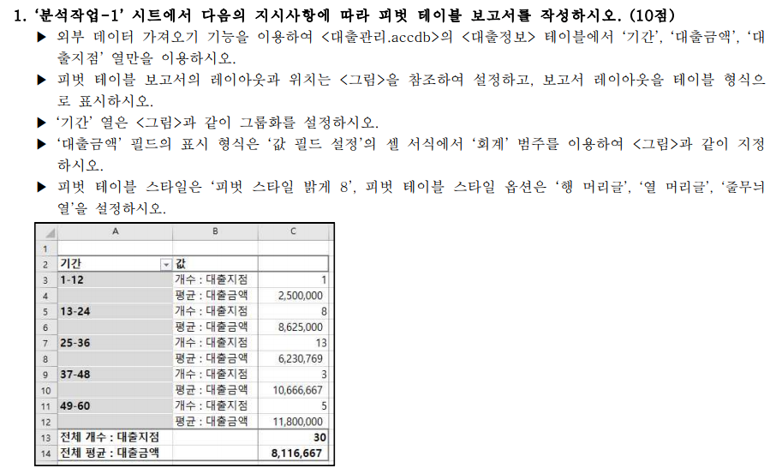
기간 | 값
1-12 | 개수 : 대출지점 | 1
 | 평균 : 대출금액 | 2,500,000
13-24 | 개수 : 대출지점 | 8
 | 평균 : 대출금액 | 8,625,000
25-36 | 개수 : 대출지점 | 13
 | 평균 : 대출금액 | 6,230,769
37-48 | 개수 : 대출지점 | 3
 | 평균 : 대출금액 | 10,666,667
49-60 | 개수 : 대출지점 | 5
 | 평균 : 대출금액 | 11,800,000
전체 개수 : 대출지점 |  | 30
전체 평균 : 대출금액 |  | 8,116,667

기타작업-1
서식적용
[표1]
DVD코드 | DVD명 | 장르 | 가격 | 시간 | 대여료 | 대여기간
DVD-01 | 7년만의 외출 | 코메디 | ₩35,000 | 120 | ₩3,000 | 11
DVD-02 | 3000마일 | 액션 | ₩35,300 | 140 | ₩2,000 | 35
서식해제
DVD-03 | 대탈주SE | 액션 | ₩39,500 | 190 | ₩2,000 | 17
DVD-04 | 빨강머리앤 | 애니메이션 | ₩33,000 | 143 | ₩2,000 | -1
DVD-05 | 화산고 | 액션 | ₩35,000 | 136 | ₩2,500 | 48
DVD-06 | 프렌치키스 | 코메디 | ₩35,000 | 126 | ₩1,500 | 19
DVD-07 | 일단 뛰어 | 코메디 | ₩35,300 | 125 | ₩2,500 | 22
DVD-08 | 타이탄 족의 멸망 | 모험 | ₩26,500 | 133 | ₩1,500 | 1
DVD-09 | 아마겟돈 | 액션 | ₩39,000 | 160 | ₩1,500 | 23
DVD-10 | 아비정전 | 드라마 | ₩32,000 | 109 | ₩1,500 | 7
DVD-11 | 철목련 | 드라마 | ₩35,000 | 132 | ₩1,500 | -1
DVD-12 | 자이언트 로보 | 애니메이션 | ₩35,000 | 75 | ₩1,500 | 9
DVD-13 | 피터팬 | 애니메이션 | ₩39,000 | 91 | ₩3,000 | -1
DVD-14 | 톰썸의 비밀모험 | 모험 | ₩35,000 | 73 | ₩1,500 | 7
DVD-15 | 반지의 제왕 | 모험 | ₩39,000 | 193 | ₩2,000 | 7
DVD-16 | 피도 눈물도 없이 | 액션 | ₩35,000 | 128 | ₩2,500 | 5
DVD-17 | 뿌리 | 드라마 | ₩47,000 | 593 | ₩4,000 | 36
DVD-18 | 마리이야기 | 애니메이션 | ₩35,300 | 95 | ₩1,500 | 1
DVD-19 | 스몰빌 | 액션 | ₩26,500 | 106 | ₩2,000 | 7
DVD-20 | 양철북 | 드라마 | ₩29,800 | 157 | ₩2,000 | 3

기타작업-2
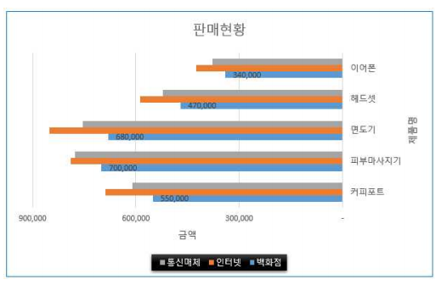
[표1] 판매현황
제품명 | 백화점 | 인터넷 | 통신매체 | 합계
전동칫솔 | 650,000 | 812,500 | 721,500 | 2,184,000
커피포트 | 550,000 | 687,500 | 610,500 | 1,848,000
피부마사지기 | 700,000 | 790,000 | 777,000 | 2,267,000
면도기 | 680,000 | 850,000 | 754,800 | 2,284,800
헤드셋 | 470,000 | 587,500 | 521,700 | 1,579,200
이어폰 | 340,000 | 425,000 | 377,400 | 1,142,400

판매현황

기타작업-3
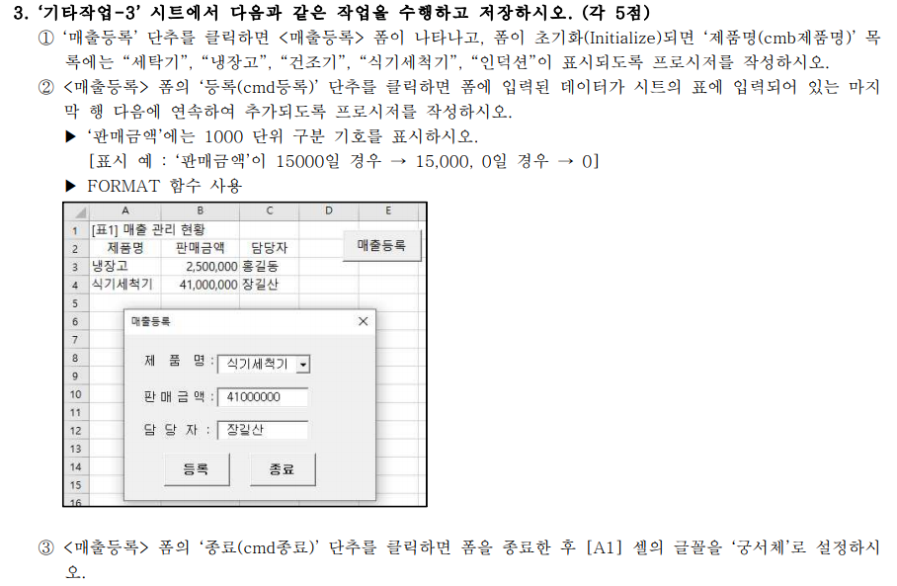
[표1] 매출 관리 현황
제품명 | 판매금액 | 담당자
냉장고 | 2,500,000 | 홍길동
식기세척기 | 41,000,000 | 장길산

